Mettre une image sur le mot
loup
tortue
Repérer l'image correspondante au mot | Faire glisser l'image correpondant au mot
bison |  |  | 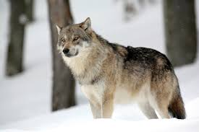
loup |  |  | 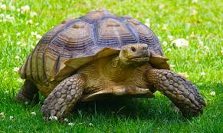
vautour
bison
tortue |  | 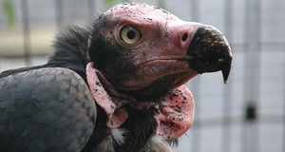 |  |  | 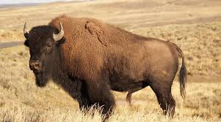
baleine
hermine
hermine
vautour |  | 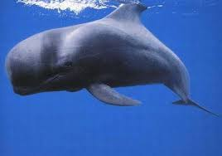
baleine |  |  | 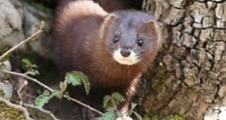
requin
lynx |  | 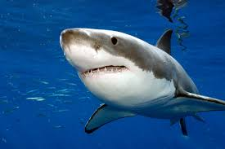
lynx
requin |  | 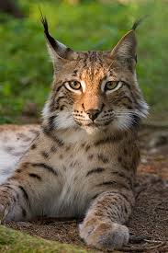
panda
tigre |  |  | 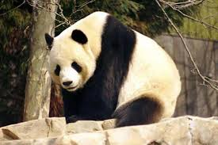
tigre
panda |  | 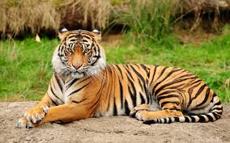
léopard
koala |  |  |  |  | 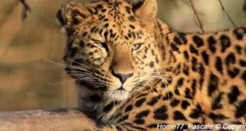
koala
léopard
gorille
gorille |  | 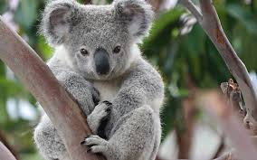
rhinocéros
okapi |  | 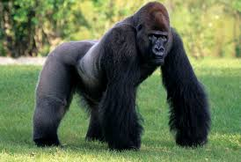
okapi
rhinocéros |  |  |  | 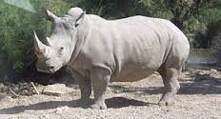
ours polaire |  | 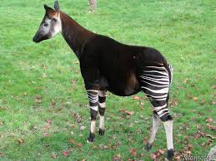
ili pika
panda roux
panda roux |  | 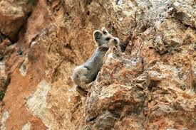 |  |  | 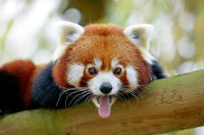
ours polaire
ours brun
ili pika |  | 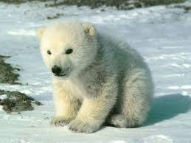
diable de tasmanie
cacatoès |  |  | 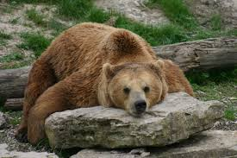
cacatoès
ours brun |  | 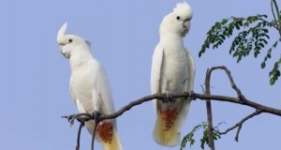 |  |  | 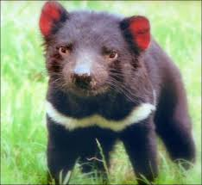
diable de tasmanie

minuscule_MAJUSCULE
 | Saisir le mot en minuscule | Saisir le mot en majuscule | Faire glisser l'image correspondant au mot | Résultat
tortue
loup
bison
hermine
vautour
baleine |  |  |  |  | 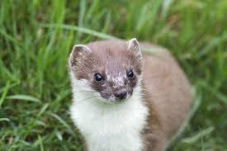
lynx
requin
tigre
panda
koala
gorille
okapi

